상품제안서
공부감정 북마크 주문제작 | 상품코드: S44026

 |  |  |  |  |  |  | 02-713-8555 | www.synergygift.co.kr
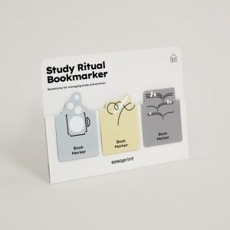 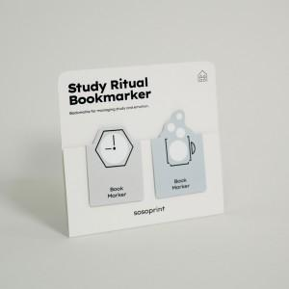 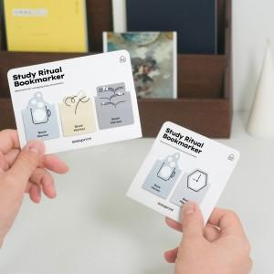

【상세/제작정보】 | <p><span style="font-size: 14pt;">※ 1,000개 미만 제작시 간지 풀컬러인쇄 + 북마크 기성으로 출고 됩니다.</span></p>

【인쇄/포장옵션】 | 풀칼라 / OPP(비닐)

【공급단가】 | 수량 | 1,000~ | 3,000~ | 5,000~ | 10,000~ | 20,000~
*VAT별도 | 2개입 | 464원 | 402원 | 348원 | 297원 | 292원
 | 3개입 | 710원 | 640원 | 580원 | 525원 | 520원

【상품 URL】 | https://www.synergygift.co.kr:443/src/goods_detail.php?gdno=44026

